Caso 1
Cenário/Caso de Uso ( 1 )
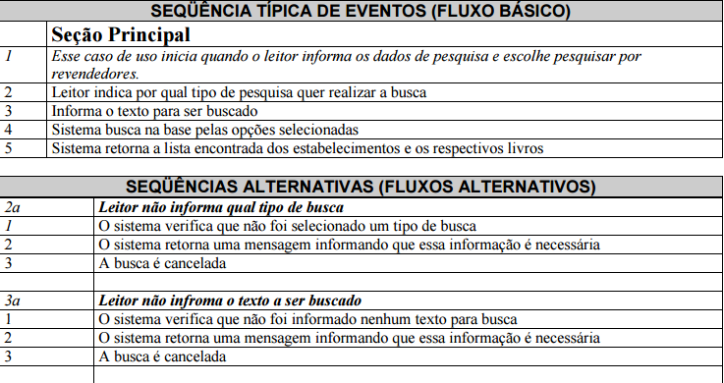

 | Atributos de Qualidade (indique sua justificativa abaixo para cada atributo)
Atômico |  | Este caso de uso não pode ser dividido, pois é necessário uma compreensão total dele.
Completo |  | Caso de uso completo, pois chega ao resultado final esperado.
Consistente |  | Caso de uso consistente, pois é de extrema importância para o stakeholder.
Conciso |  | Caso de uso conciso, pois tem o necessário para o entendimento.
Estimável |  | Estimável, pois é um ponto essencial do sistema.
Entendível |  | Caso de uso entendível, pois através dele temos uma noção de como irá funcionar o sistema.
Factível |  | É factível, pois se esta funcionalidade não funcionar outros requisitos dependentes não irão funcionar corretamente.
Indepentente |  | É independente, pois não necessita de nenhum outro requisito para seu funcionamento.
Negociável |  | Pode ser negociável, pois pode ser melhorado caso algo a mais seja necessário.
Não Ambíguo |  | Não ambíguo, pois tem uma ideia direta do que representa
Prioritizável |  | Deve ter prioridade alta, pois é a função essencial do sistema.
Pequeno |  | É um requisito pequeno e é um elemento essencial para o programa.
Testável |  | Pode ser testado e prototipado para verificar seu funcionamento.
Valioso |  | Altamente valioso, pois é de suma importância para o stakeholder.

Caso 2_2
Cenário/Caso de Uso ( 2.2 )
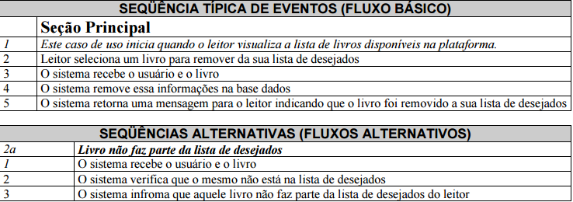

 | Atributos de Qualidade (indique sua justificativa abaixo para cada atributo)
Atômico |  | Este caso de uso não pode ser dividido, pois é necessário uma compreensão total dele.
Completo |  | Caso de uso completo, pois chega ao resultado final esperado.
Consistente |  | Caso de uso consistente, pois é de extrema importância para o stakeholder.
Conciso |  | Caso de uso conciso, pois tem o necessário para o entendimento.
Estimável |  | Estimável, pois é um ponto essencial do sistema.
Entendível |  | Caso de uso entendível, pois através dele temos uma noção de como irá funcionar o sistema.
Factível |  | É factível, pois se esta funcionalidade não funcionar outros requisitos dependentes não irão funcionar corretamente.
Indepentente |  | Não é independente, pois depende de outro requisito relacionado a configuração do usuário.
Negociável |  | Pode ser negociável, pois pode ser melhorado caso algo a mais seja necessário.
Não Ambíguo |  | Não ambíguo, pois tem uma ideia direta do que representa
Prioritizável |  | Deve ter prioridade alta, pois é a função essencial do sistema.
Pequeno |  | É um requisito pequeno e é um elemento essencial para o programa.
Testável |  | Pode ser testado e prototipado para verificar seu funcionamento.
Valioso |  | Altamente valioso, pois é de suma importância para o stakeholder.

Caso 3
Cenário/Caso de Uso ( 3 )
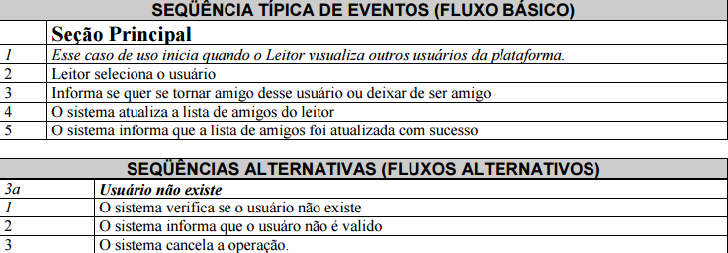

 | Atributos de Qualidade (indique sua justificativa abaixo para cada atributo)
Atômico |  | Este caso de uso não pode ser dividido, pois é necessário uma compreensão total dele.
Completo |  | Caso de uso completo, pois chega ao resultado final esperado.
Consistente |  | Caso de uso consistente, pois é de extrema importância para o stakeholder.
Conciso |  | Caso de uso conciso, pois tem o necessário para o entendimento.
Estimável |  | Estimável, pois é um ponto essencial do sistema.
Entendível |  | Caso de uso entendível, pois através dele temos uma noção de como irá funcionar o sistema.
Factível |  | É factível, pois se esta funcionalidade não funcionar outros requisitos dependentes não irão funcionar corretamente.
Indepentente |  | Não é independente, pois depende de outro requisito relacionado a configuração do usuário.
Negociável |  | Pode ser negociável, pois pode ser melhorado caso algo a mais seja necessário.
Não Ambíguo |  | Não ambíguo, pois tem uma ideia direta do que representa
Prioritizável |  | Deve ter prioridade alta, pois é a função essencial do sistema.
Pequeno |  | É um requisito pequeno e é um elemento essencial para o programa.
Testável |  | Pode ser testado e prototipado para verificar seu funcionamento.
Valioso |  | Altamente valioso, pois é de suma importância para o stakeholder.

Caso 4
Cenário/Caso de Uso ( 4 )
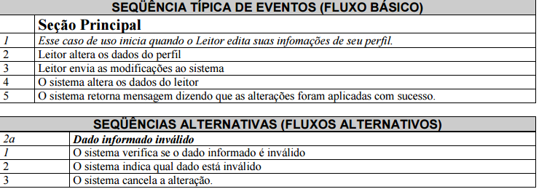

 | Atributos de Qualidade (indique sua justificativa abaixo para cada atributo)
Atômico |  | Pode ser atômico, pois os dados referentes ao requisito podem ser separadas.
Completo |  | Caso de uso completo, pois chega ao resultado final esperado.
Consistente |  | Caso de uso consistente, pois é de extrema importância para o stakeholder.
Conciso |  | Caso de uso conciso, pois tem o necessário para o entendimento.
Estimável |  | Estimável, pois é um ponto essencial do sistema.
Entendível |  | Caso de uso entendível, pois através dele temos uma noção de como irá funcionar o sistema.
Factível |  | É factível, pois se esta funcionalidade não funcionar outros requisitos dependentes não irão funcionar corretamente.
Indepentente |  | Não é independente, pois depende de outro requisito relacionado a configuração do usuário.
Negociável |  | Pode ser negociável, pois pode ser melhorado caso algo a mais seja necessário.
Não Ambíguo |  | Não ambíguo, pois tem uma ideia direta do que representa
Prioritizável |  | Deve ter prioridade alta, pois é a função essencial do sistema.
Pequeno |  | É um requisito pequeno e é um elemento essencial para o sistema.
Testável |  | Pode ser testado e prototipado para verificar seu funcionamento.
Valioso |  | Altamente valioso, pois tem relação com o modelo de negócio proposto pelo stakeholder.

Caso 5
Cenário/Caso de Uso ( 5 )
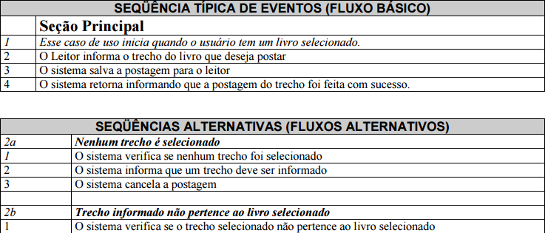

 | Atributos de Qualidade (indique sua justificativa abaixo para cada atributo)
Atômico |  | Pode ser atômico, pois os dados referentes ao requisito podem ser separadas.
Completo |  | Caso de uso completo, pois chega ao resultado final esperado.
Consistente |  | Caso de uso consistente, pois é de extrema importância para o stakeholder.
Conciso |  | Caso de uso conciso, pois tem o necessário para o entendimento.
Estimável |  | Estimável, pois é um ponto essencial do sistema.
Entendível |  | Caso de uso entendível, pois através dele temos uma noção de como irá funcionar o sistema.
Factível |  | É factível, pois se esta funcionalidade não funcionar outros requisitos dependentes não irão funcionar corretamente.
Indepentente |  | Não é independente, pois depende de outro requisito relacionado a configuração do usuário.
Negociável |  | Pode ser negociável, pois pode ser melhorado caso algo a mais seja necessário.
Não Ambíguo |  | Não ambíguo, pois tem uma ideia direta do que representa
Prioritizável |  | Deve ter prioridade alta, pois é a função essencial do sistema.
Pequeno |  | É um requisito pequeno e é um elemento essencial para o sistema.
Testável |  | Pode ser testado e prototipado para verificar seu funcionamento.
Valioso |  | Altamente valioso, pois tem relação com o modelo de negócio proposto pelo stakeholder.

Caso 7
Cenário/Caso de Uso ( 7 )
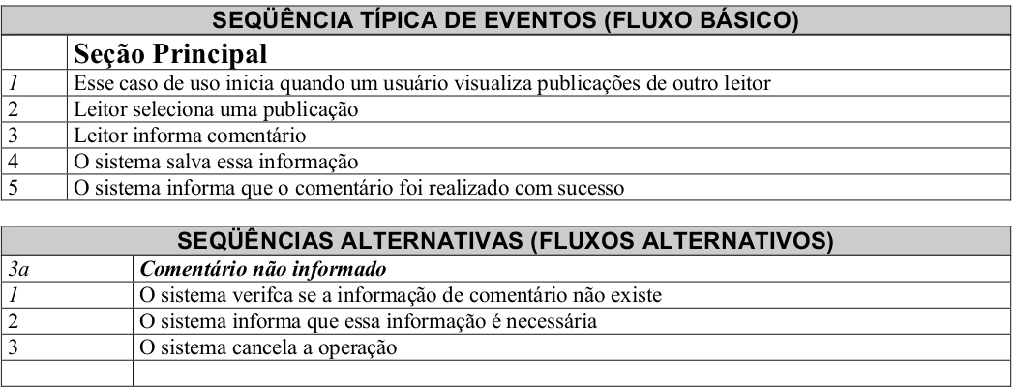

 | Atributos de Qualidade (indique sua justificativa abaixo para cada atributo)
Atômico |  | Não é atômico, pois não pode ter funções separadas.
Completo |  | Caso de uso completo, pois chega ao resultado final esperado.
Consistente |  | Caso de uso consistente, pois é de extrema importância para o stakeholder.
Conciso |  | Caso de uso conciso, pois tem o necessário para o entendimento.
Estimável |  | Estimável, pois é um ponto essencial do sistema.
Entendível |  | Caso de uso entendível, pois através dele temos uma noção de como irá funcionar o sistema.
Factível |  | Factível, pois pode ser mensurado através de protótipos e testes.
Indepentente |  | Não é independente, pois depende de outro requisito relacionado a configuração do usuário.
Negociável |  | Pode ser negociável, pois pode ser melhorado caso algo a mais seja necessário.
Não Ambíguo |  | Não ambíguo, pois tem uma ideia direta do que representa
Prioritizável |  | Deve ter prioridade alta, pois é a função essencial do sistema.
Pequeno |  | É um requisito pequeno e é um elemento essencial para o sistema.
Testável |  | Pode ser testado e prototipado para verificar seu funcionamento.
Valioso |  | Valioso, pois é uma opção proposta pelo stakeholder.

Caso 8
Cenário/Caso de Uso ( 8 )

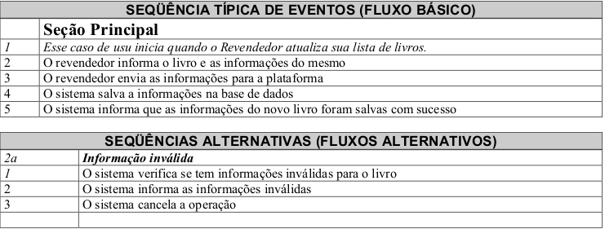

 | Atributos de Qualidade (indique sua justificativa abaixo para cada atributo)
Atômico |  | É atômica, pois pode depender de outros requisitos previamente realizados.
Completo |  | Caso de uso completo, pois chega ao resultado final esperado.
Consistente |  | Caso de uso consistente, pois é de extrema importância para o stakeholder.
Conciso |  | Caso de uso conciso, pois tem o necessário para o entendimento.
Estimável |  | Estimável, pois é um ponto essencial do sistema.
Entendível |  | Caso de uso entendível, pois através dele temos uma noção de como irá funcionar o sistema.
Factível |  | Factível, pois pode ser mensurado através de protótipos e testes.
Indepentente |  | Não é independente, pois depende de outro requisito para que sua função seja completada.
Negociável |  | Pode ser negociável, pois pode ser melhorado caso algo a mais seja necessário.
Não Ambíguo |  | Não ambíguo, pois tem uma ideia direta do que representa
Prioritizável |  | Deve ter prioridade alta, pois é a função essencial do sistema.
Pequeno |  | É um requisito pequeno e é um elemento essencial para o sistema.
Testável |  | Pode ser testado e prototipado para verificar seu funcionamento.
Valioso |  | Valioso, pois faz parte do modelo de negócio proposto pelo stakeholder.

Caso 9
Cenário/Caso de Uso ( 9 )
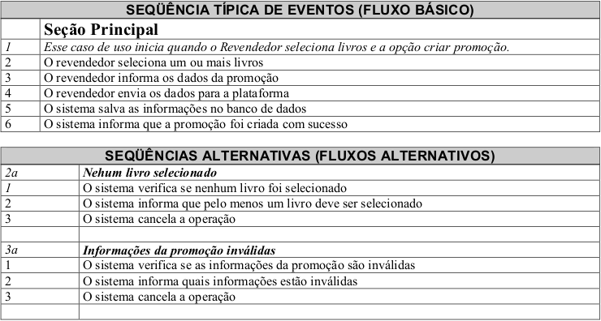

 | Atributos de Qualidade (indique sua justificativa abaixo para cada atributo)
Atômico |  | É atômica, pois pode separar algumas funções em outros requisitos mais específicos.
Completo |  | Caso de uso completo, pois chega ao resultado final esperado.
Consistente |  | Caso de uso consistente, pois é de extrema importância para o stakeholder.
Conciso |  | Caso de uso conciso, pois tem o necessário para o entendimento.
Estimável |  | Estimável, pois é um ponto essencial do sistema.
Entendível |  | Caso de uso entendível, pois através dele temos uma noção de como irá funcionar o sistema.
Factível |  | Factível, pois pode ser mensurado através de protótipos e testes.
Indepentente |  | Não é independente, pois depende de outro requisito para que sua função seja completada. (Revendedor)
Negociável |  | Pode ser negociável, pois pode ser melhorado caso algo a mais seja necessário.
Não Ambíguo |  | Não ambíguo, pois tem uma ideia direta do que representa
Prioritizável |  | Deve ter prioridade alta, pois é a função essencial do sistema.
Pequeno |  | Não é pequeno, pois pode ser classificado como multifunção pelo desenvolvedor.
Testável |  | Pode ser testado e prototipado para verificar seu funcionamento.
Valioso |  | Valioso, pois faz parte do modelo de negócio proposto pelo stakeholder.

Caso 10
Cenário/Caso de Uso ( 10 )

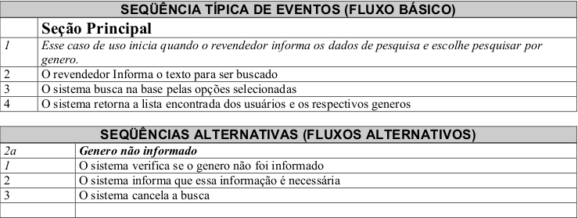

 | Atributos de Qualidade (indique sua justificativa abaixo para cada atributo)
Atômico |  | Não é atômico, pois não pode ser separado em funções diferentes
Completo |  | Caso de uso completo, pois chega ao resultado final esperado.
Consistente |  | Caso de uso consistente, pois é de extrema importância para o stakeholder.
Conciso |  | Caso de uso conciso, pois tem o necessário para o entendimento.
Estimável |  | Estimável, pois é um ponto essencial do sistema.
Entendível |  | Caso de uso entendível, pois através dele temos uma noção de como irá funcionar o sistema.
Factível |  | Factível, pois pode ser mensurado através de protótipos e testes.
Indepentente |  | É independente, pois não necessita de outro requisito para funcionar
Negociável |  | Pode ser negociável, pois pode ser melhorado caso algo a mais seja necessário.
Não Ambíguo |  | Não ambíguo, pois tem uma ideia direta do que representa
Prioritizável |  | Deve ter prioridade alta, pois é a função essencial do sistema.
Pequeno |  | É pequeno, pois é uma função simples de ser realizada no sistema.
Testável |  | Pode ser testado e prototipado para verificar seu funcionamento.
Valioso |  | Valioso, pois faz parte do modelo de negócio proposto pelo stakeholder.

